1.15
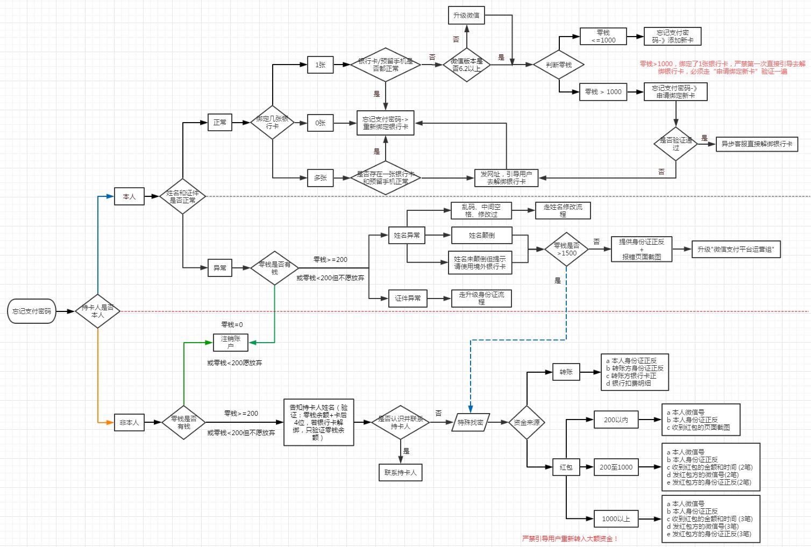
话费充值 |  | 交易维权问题
 | 1、卖家真实名称不是“腾讯公司” |  | 搜索“微信支付用户投诉商户维权的处理方法
 | 引导联系商家、去商家的公众号找维权入口， 若无法联系，升级到“微信支付商户运营组” |  | 微信支付xx组 xxxxx 问题描述：用户表示，在XX商家支付XX元订单，支付成功后，已超时商家不发货（虚拟类48小时/实物类5个工作日），无法通过公众号维权，无法联系商家/联系商家但不处理，用户态度强烈要求我司介入处理，请协助，谢谢！ 微信号： 用户需求： 维权原因： 财付通订单号： 微信订单号： 金额： 时间： 商户号： 商户名称： 用户联系方式：

 | 2、卖家真实名称是 “腾讯公司”
 | 1）订单支付成功，话费未到账，未超过24小时
 | 引导等待24小时，商家会尽快补充话费。

 | 2）订单支付成功，话费未到账，已超过24小时
 | 引导提供（充值的手机在运营商网站的）缴费记录截图 ，若不接受，引导联系商家

 | 3）不愿意等待、不愿意提供缴费记录截图、也不愿意联系商家
 | 升级“虚拟商品投诉组”

 | 4）充错号码，有效号码 ，订单已支付成功
 | 引导联系对方协商，若不接受，发短信引导用户提交投诉。

 | 5）充错号码， 无效号码，订单已支付成功，chong显示“等待发货” | 财付通订单号与微信订单号互转
 | 引导24小时内留意退款，若未退款，可以按短信提示去提交投诉。 |  | 1）财付通订单号 -》微信订单号 ， 通过UIN+支付时间段
 |  |  | 2）微信订单号 -》财付通订单号 ， 收单方案 -》展开 -》收单渠道订单号
 | 6）充错号码， 无效号码，订单已支付成功，chong显示“交易成功” |  | 搜素“微信支付订单查询方法”
 | 告知已充值成功，无法退款，若不接受，发短信引导用户提交投诉。
 | 处方库：搜索“微信、手Q话费充值FAQ汇总”“微信、手Q话费/流量充值供货商联系方式” | IVR客服解绑银行卡
 | 宝典: 搜索“话费” |  | 1、用户未解绑银行卡，客服注销前，需要去解绑
 |  |  | 2、用户无法去异步提交资料，必须通过QQ提交给IVR客服，由IVR客服解绑。
 |  |  | 搜索“解绑银行卡”
发票
 | 1、第三方商户订单 | 如何给用户发起IMC窗口
 | 引导联系商家 |  | 引导用户准备好资料，再来电，一线问用户QQ号码，发起IMC， 用户边打电话边提交资料

 | 2、我司业务（Q币、包月服务、游戏点券） | 如何查询前客服的工号
 | 引导kf.qq.com - 财付通 ，联系“财付通在线客服”登记 |  | 查询前工单对应的处理人，通过处理人的RTX查询

 | 3、手机充值 | 修改身份证号码
 | 在微信-钱包-手机充值-发现更多-常见问题-热点问题-索取发票的方式（3个月以内的订单） |  | 1) 若有支付密码，能转移资金，引导清空资金后，帮用户注销；
 |  |  | 2) 若无法转移资金，零钱<200愿意放弃资金，帮用户注销
 | 4、生活缴费 |  | 3) 若无法注销，引导提供资料
 | 尊敬的用户您好，关于您反馈的微信生活缴费开具发票的问题，因各收费机构的发票规定不一，详情请打开链接： http://kf.qq.com/faq/130807me2YZf150518Mn2AJB.html 查看（建议通过电脑打开），感谢您的理解与支持，谢谢！ |  | 尊敬的用户您好，关于您反馈的问题，请您进入钱包点击右上角”…“=》“常见问题”=》“微信支付账户问题”=》“账户问题”=》“15位身份证如何升级为18位”=》“联系客服”，描述您的问题并提交资料，我们会尽快为您核实处理，感谢您的支持与理解，谢谢！

 |  |  | 末位x大小写问题 - 无需引导异步,直接记录信息，受理归档
 | 搜索“财付通、微信支付购买我司业务索要发票问题” |  | 搜索“身份证升级”

修改微信支付姓名 |  | 找回支付密码，看流程图
 | 1、（除了理财通）支付的姓名 |  | 1、持卡人为本人
 | 1)若有支付密码，能转移资金，引导清空资金后，帮用户注销； |  | 1) 姓名/证件正常
 | 2)若无法转移资金，零钱<200愿意放弃资金，帮用户注销 |  | 绑定了1张卡
 | 3)若无法注销，引导提供资料 |  | 绑定了0张卡
 | 尊敬的用户您好，关于您反馈的问题，请您进入钱包点击右上角”…“=》“常见问题”=》“微信支付账户问题”=》“账户问题”=》“姓名异常或修改过如何处理”=》“联系客服”，描述您的问题并提交资料，我们会尽快为您核实处理，感谢您的支持与理解，谢谢！ |  | 绑定了多张卡

 |  |  | 2）姓名/证件异常
 | 搜索“微信支付修改姓名” |  | 优先注销
 |  |  | 修改姓名
 | 2、理财通安全卡提现姓名 |  | 修改证件
 | 1）如果安全卡正常，引导用户提交资料（我司变更安全卡提现姓名后，引导用户将理财通和零钱资金清空，注销）账户。 |  | “请使用境外银行卡”

 | 2）如果安全卡异常，升级到自己小组 （强赎） |  | 2、持卡人非本人
 | 搜索“理财通 赎回失败” |  | 1）优先注销
 |  |  | 2）提供资金来源
 |  |  | 搜索“微信支付忘记密码场景嵌入异步”、“特殊找密”

